6起吊
项目 | 说明 | 返回
模具 起吊翻转
 | 起吊选用类型：
 | 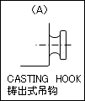 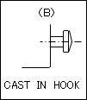 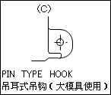 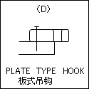 （ ）铸件式吊耳 （ ）铸入式吊耳 （ ）铸件式吊耳 （ ）板状吊耳

 | 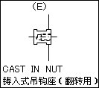 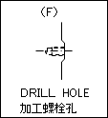 （ ）铸入式螺纹 （ ）直接加工

 | 插销式吊耳是否需要衬套：
 | （ ）需要 （ ）不需要
 | 吊耳防反：吊耳的吊棒需要设计防反（增加铸件或者挡板），挡板厚度设计5mm，距离吊棒最小50mm（需要注意：无特殊情况，不用挡板防反，采用铸件防反），挡板安装螺钉不允许打在吊耳上，设计2个螺钉锁固
 | 吊耳形式一：上下模本体采用吊耳，江福标准自制件（M209项目3D实体），满足2根吊棒可以起吊整套模具的原则

 | 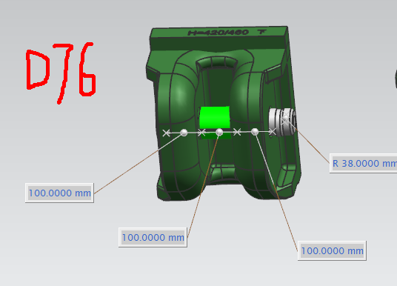 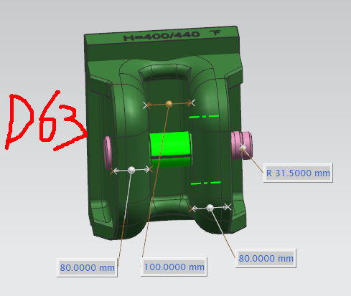 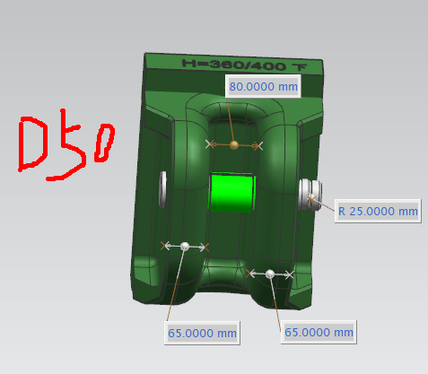 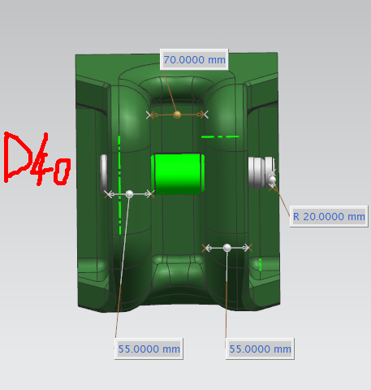 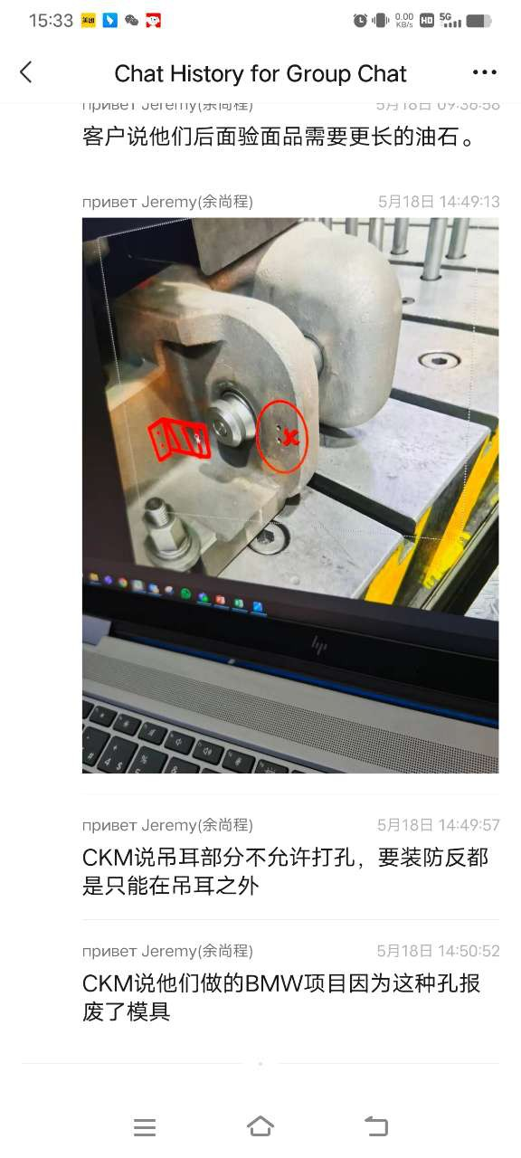

 | 吊耳形式二：压料板、凸模、滑块等起吊、翻转螺纹使用

 | 1.不论是铸铁还是铸钢材质的，优先直接攻螺纹。
 | 2.铸铁类材质可以选用铸入式螺纹套，选用CSN（MISUMI）
 | 3.起吊环安装面要求如下，优先设计凸台，其次设计凹槽，螺纹深度=2*螺纹直径，螺纹底孔深度2.5*螺纹直径，底孔不能将铸件打穿
 | 4.起吊位置要求等高。
 | 5.吊环实体，在图面中体现
 | 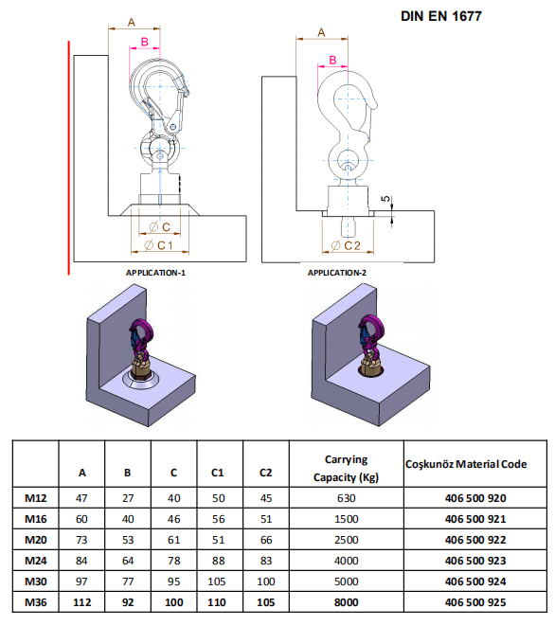

 | 6.加工面必须完整,起吊孔旁增加起吊规格铸字
 | 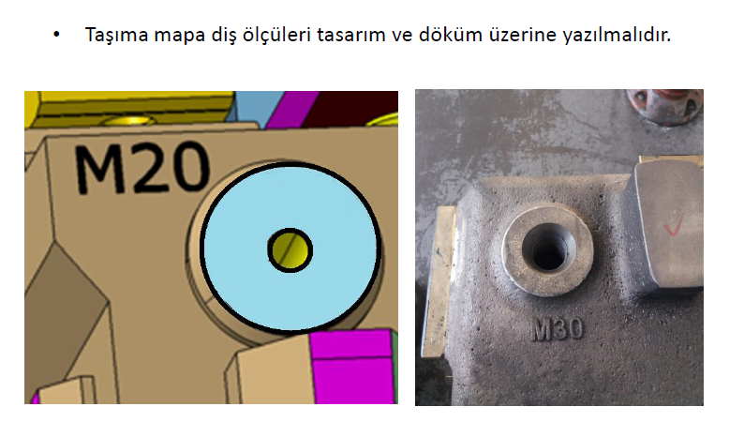 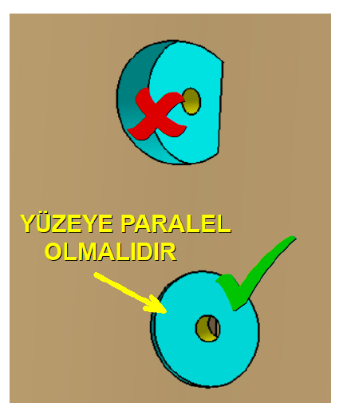

 | 起吊翻转时，尽量避免刮到氮气弹簧/导柱等部件

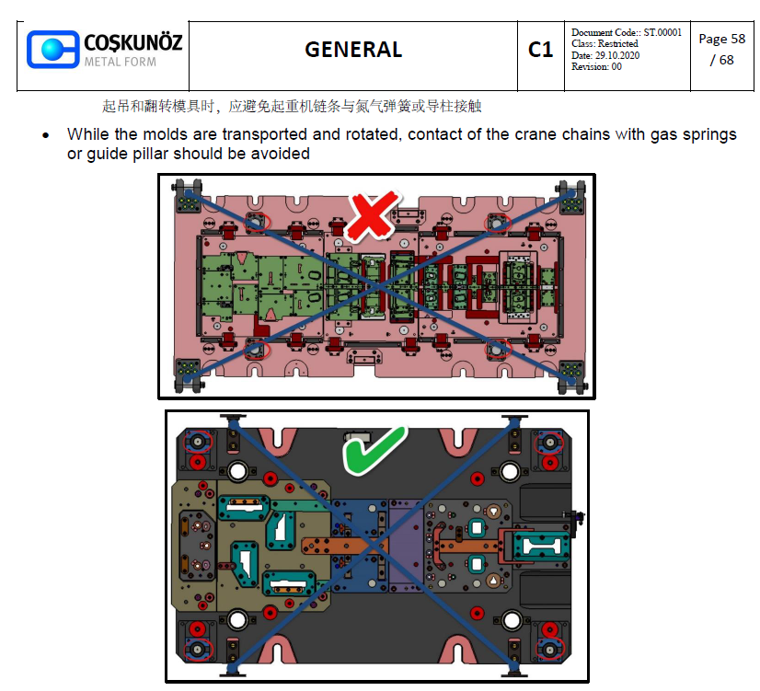

 | 起吊处和钢丝绳经过的地方倒圆角处理，R30mm
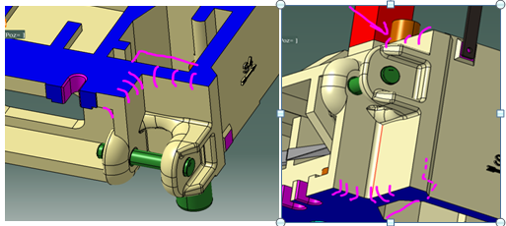
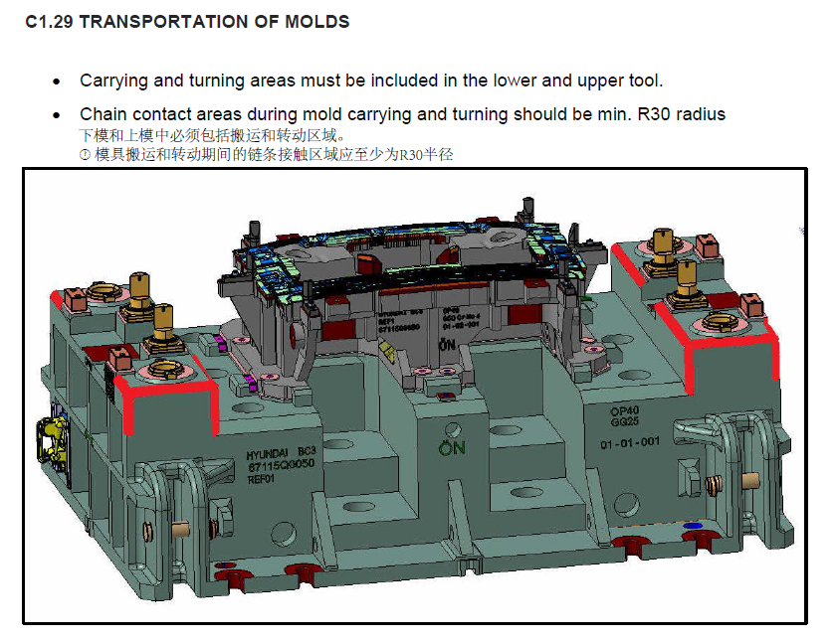

 | 上下模吊耳不能错位
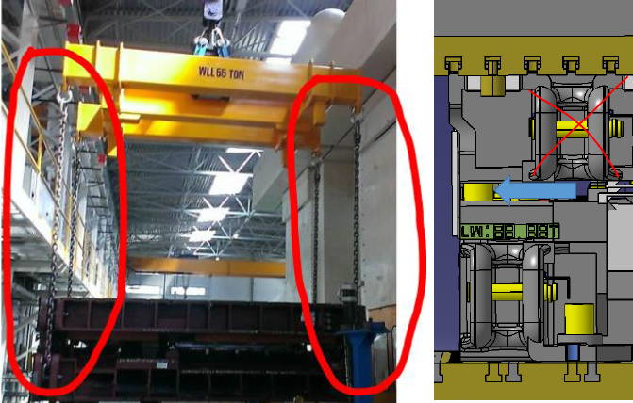

注意事项 | 1.大型铸件的起吊位置要求等高。如下图。
 | 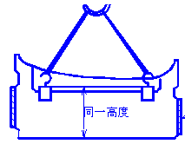

 | 2.15公斤以上的零件全部要设计起吊装置，但对于小于15公斤且座落凹坑
 | 中不易取出的零件也应设置起吊螺孔。如下图。
 | 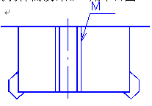

 | 3.大型铸件的起吊尽量设计注入式螺纹套。

